Tab. 22-23 - JE
Tabulka č. 22 – Plány rozvoje jaderné energetiky v Československu a realita
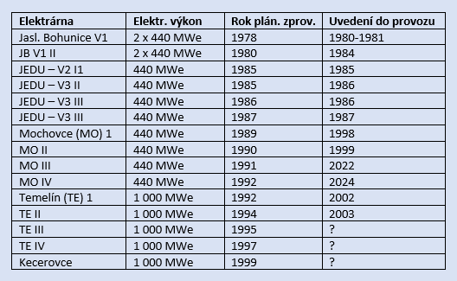

Tabulka č. 23 - Jaderné elektrárny a snižování emisí CO2 v ČR v letech 1990-2018.
